Sala 3
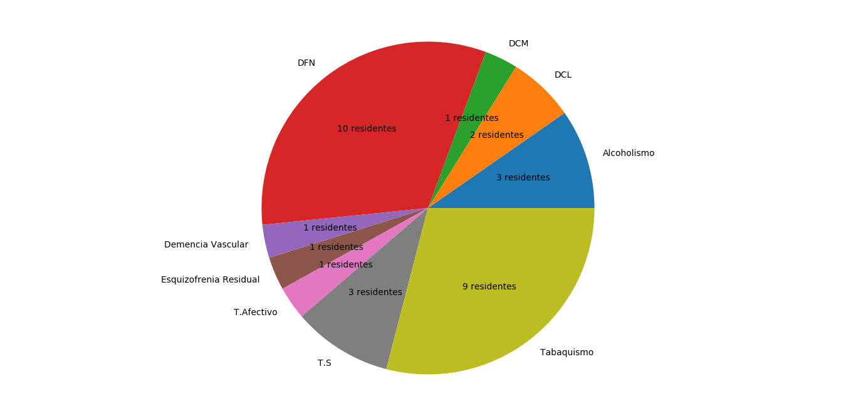
Nombre y Apellido | Edad | Diagnostico
Bernabe Morgado | 74 | DFN
Hector Ivan Arnais | 73 | DFN, T.S, Tabaquismo
Alberto Marquez | 71 | DFN, T.S, Tabaquismo
Jose Arrielles | 62 | DFN, Alcoholismo, Tabaquismo
Daniel Hernandez Martinez | 78 | DFN, Tabaquismo, T.Afectivo
Andres Olano Calzada | 69 | DFN, T.S, Tabaquismo
Benigno Trujillo | 80 | DFN
Amado de la Vega Sanchez | 71 | DCL, Demencia Vascular, Tabaquismo
Armando Gonzales Aguilera | 81 | DCL, Alcoholismo, Tabaquismo
Melvis Moya Martinez | 85 | DFN, Tabaquismo
Andres Olimpo Leon del Castillo | 81 | DCM, Alcoholismo, Tabaquismo
Gilberto Dominguez Vento | 75 | DFN, Esquizofrenia Residual
Ramon Euripides Osoria Cabrera | 73 | DFN

